CONSOLIDADO ANÁLISIS DEL RIESGO

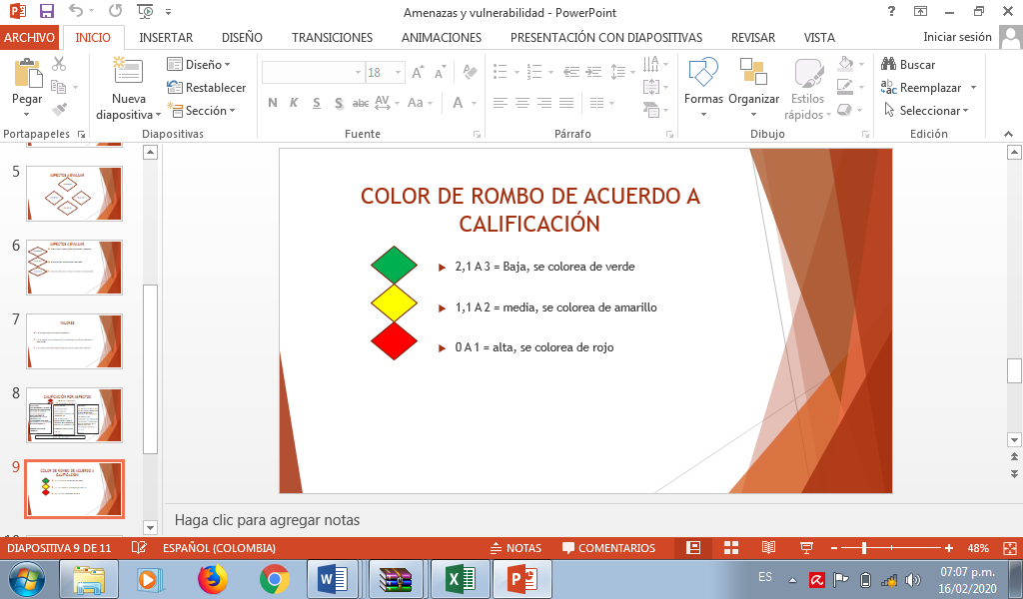
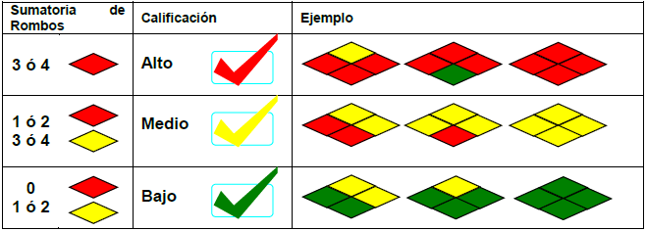
 | MATRIZ CONSOLIDADO ANÁLISIS DEL RIESGO |  |  |  |  |  |  |  |  |  |  |  |  | FECHA: 01/02/2026
 |  |  |  |  |  |  |  |  |  |  |  |  |  | VERSIÓN: 1
 |  |  |  |  |  |  |  |  |  |  |  |  |  | CODIGO: FG-FOR-SST-205
ANALISIS AMENAZA |  | ANALISIS DE VULNERABILIDAD |  |  |  |  |  |  |  |  |  |  |  | NIVEL DEL RIESGO
 |  | PERSONAS |  |  |  | RECURSOS |  |  |  | SISTEMAS Y PROCESOS
AMENAZA | CALIFICACIÓN / COLOR DEL ROMBO | 1. Gestión Organizacional | 2. Capacitación y Entrenamiento | 3. Características de Seguridad-Dotación | Total Vulenerabilidad y Color Rombo de Personas | 1. Suministros | 2. Edificaciones y señalización | 3. Equipos | Total Vulenerabilidad y Color Rombo de Recursos | 1. Servicios | 2. Servicios Alternos | 3. Recuperación | Total Vulenerabilidad y Color de Sistemas y Procesos | RESULTADO DEL DIAAMNTE | INTERPRETACION
Sismo |  | 1.00 | 1.00 | 1.00 |  | 1.00 | 1.00 | 1.00 |  | 1.00 | 1.00 | 1.00 |  |  | BAJO
Vendaval |  | 1.00 | 1.00 | 1.00 |  | 1.00 | 1.00 | 1.00 |  | 1.00 | 1.00 | 1.00 |  |  | BAJO
Incendio tecnico |  | 1.00 | 1.00 | 1.00 |  | 1.00 | 1.00 | 1.00 |  | 1.00 | 1.00 | 1.00 |  |  | BAJO
Colapso estructural |  | 1.00 | 1.00 | 1.00 |  | 1.00 | 1.00 | 1.00 |  | 1.00 | 1.00 | 1.00 |  |  | BAJO
Hurto |  | 1.00 | 0.75 | 0.92 |  | 1.00 | 0.75 | 0.86 |  | 1.00 | 1.00 | 1.00 |  |  | BAJO
COVID-19 |  | 1.00 | 1.00 | 1.00 |  | 1.00 | 1.00 | 1.00 |  | 1.00 | 1.00 | 1.00 |  |  | BAJO

